Sheet1
Thứ tư, 8/1/2014 00:00 GMT+7

Yamaha Virago - môtô độ dát vàng hàng độc

Năm 1982, người đứng đầu Yamaha châu Âu tìm đến tay độ John Reed và đặt hàng sản phẩm đặc biệt để quảng bá động cơ V-twin mới. Tác phẩm thành công đến mức sau 3 thập kỷ vẫn được mang ra trưng bày tại cuộc thi độ xe thế giới.

John Reed vốn là một tay lái thử, tay đua xe hai bánh và đua xe sidecar. Khi giải nghệ, ông gia nhập làng độ xe và sáng lập hãng độ Uncle Bunts ở Anh. Tên tuổi của Uncle Bunts khiến người đứng đầu Yamaha châu Âu tìm đến khi muốn tạo ra thứ gì đó đặc biệt nhằm quảng bá động cơ V-twin mới vào đầu những năm 1980.

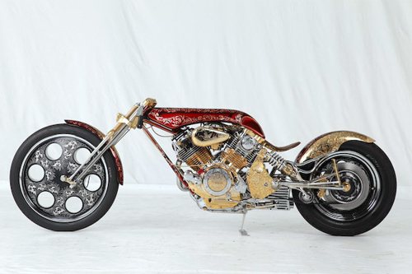

Động cơ cũng là tất cả những gì John cần, gần như mọi thứ còn lại đều được ông chế tạo thủ công. Trình độ đáng nể giúp John giành chiến thắng tại triển lãm môtô Oakland (California, Mỹ) cũng như một số triển lãm quốc tế khác. Đó cũng là dịp hãng độ Custom Chrome International mời John về phụ trách thiết kế, vị trí mà ông đảm nhiệm trong nhiều năm trước khi quyết định nghỉ hưu.

Mẫu xế độ phát triển từ một chiếc Yamaha Virago phiên bản tiền sản xuất và gần như chỉ giữ lại cụm động cơ. Chắn bùn trước, sau và bình xăng làm bằng nhôm, sau đó chạm khắc và dát vàng. Lớp sơn là sự kết hợp giữa màu đỏ ánh kim và kỹ thuật airbrush, vẽ sọc... Những bộ phận do John tự chế như bộ khung, chụp thông gió hay vành và những chi tiết khác đều được độ lại.

Sau 3 thập kỷ, chiếc xế độ của John lại được mang ra giới thiệu trước công chúng tại giải vô địch xế độ thế giới 2013.

